3. Редакторы режима разработки
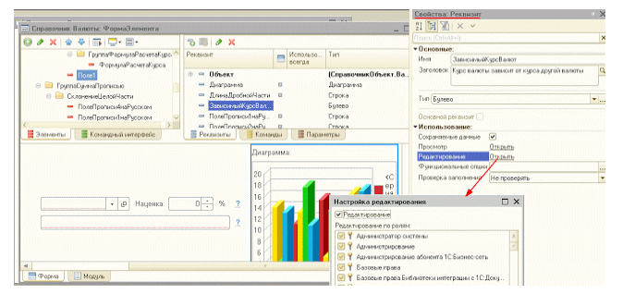
Вопрос.2 | Режим глобального поиска позволяет искать:
1. | Во всех объектах основной конфигурации
2. | Во всех объектах конфигурации базы данных
3. | По произвольному набору объектов (в том числе и по всем) как основной, так и конфигурации базы данных

Вопрос.5 | В окне "Конфигурация" сортировка объектов конфигурации возможна...
1. | Только по имени
2. | Только по имени или синониму
3. | Только по имени, или синониму, или комментарию
4. | Только по имени, или синониму, комментарию или подсистемам

Вопрос.6 | В окне "Конфигурация" при однократном нажатии кнопки "Упорядочить список" сортировка возможна...
1. | Для всех метаданных в целом
2. | Для всех метаданных в пределах раздела метаданных, например, Справочников
3. | Для однотипных объектов метаданных, подчиненных одному объекту метаданных
4. | Только для реквизитов объектов
5. | Верны ответы 2 и 3

Вопрос.7 | При закрытии окна "Конфигурация"...
1. | Система сразу же завершит работу с отдельными составляющими конфигурации, открытыми для редактирования
2. | Система попытается завершить работу с отдельными составляющими конфигурации, открытыми для редактирования. Если обнаружит изменения по отношению к конфигурации базы данных - система выдаст запрос на сохранение изменений
3. | Это не отразится на окнах, открытых для редактирования
4. | Система не даст выполнить закрытие, пока открыто окно редактирования хотя бы одного объекта конфигурации

Вопрос.13 | В каком случае в окне конфигурации доступно изменение метаданных?
1. | Всегда
2. | Только для основной конфигурации
3. | Для основной конфигурации и конфигурации базы данных
4. | Для конфигурации поставщика
5. | Для конфигурации открытой из файла

Вопрос.17 | Для объекта конфигурации есть возможность выбирать способ редактирования ("в диалоге", "в списке", "обоими способами)" и выбора ("из формы", "быстрый выбор", "обоими способами")...
1. | В окне редактирования объектов
2. | В палитре свойств
3. | В палитре дополнительно
4. | В дереве метаданных
5. | Верно 1 и 2

Вопрос.23 | Если в окне редактирования объекта конфигурации нет закладки "Иерархия" это признак того, что
1. | Объект не имеет иерархии
2. | Настройка иерархии определяется в палитре свойств
3. | Объект имеет иерархию, но нет возможности ее настройки
4. | Верны варианты 1 и 3
5. | Верны варианты все варианты

Вопрос.28 | Если в окне редактирования объекта конфигурации нет закладки "Интерфейсы"?
1. | В конфигурации на определено значение свойства "Основной интерфейс"
2. | В конфигурации установлено значение "Управляемое приложение" в свойстве "Основной режим запуска"
3. | В конфигураторе включен режим редактирования "Управляемое приложение и обычное приложение"
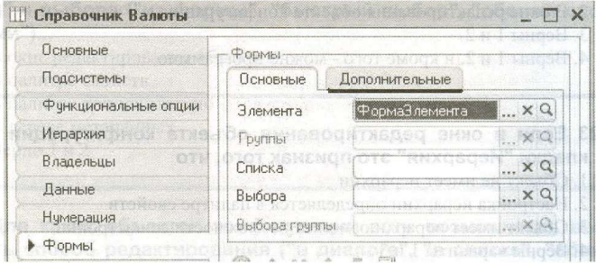
Вопрос.27 | На закладке формы, окна редактирования объекта конфигурации, есть закладка "Дополнительные" потому, что:

1. | В конфигурации включено свойство "использовать дополнительные свойства"
2. | В конфигурации включены свойства: "Использовать управляемые формы в толстом клиенте в обычном режиме" и "Использовать обычные формы в толстом клиенте в управляемом режиме"
3. | В конфигурации установлено значение "Обычное приложение" в свойстве "Основной режим запуска"
4. | В конфигураторе включен режим редактирования "Управляемое приложение и обычное приложение"

Вопрос.35 | Как узнать, какие команды объекта конфигурации задействованы в командных интерфейсах?
1. | В окне редактирования объекта конфигурации на закладке "Команды"
2. | В окне "Дополнительно" на закладке "Командный интерфейс"
3. | В ветке метаданных "Интерфейсы"
4. | Верны варианты 1 и 2
5. | Верны все варианты

Вопрос.36 | Окно "Дополнительно" в конфигураторе можно вызвать ...
1. | Из окна палитры свойств
2. | Из контекстного меню "Дополнительно"
3. | По кнопке "Действия " в окне редактирования объекта конфигурации
4. | Верны варианты 1 и 2
5. | Верны все варианты

Вопрос.37 | Для коллекции картинок можно задать:
1. | Список картинок, входящих в коллекцию
2. | Размеры картинок в коллекции и количество картинок
3. | Размеры картинок в коллекции и общий размер картинки-коллекции

Вопрос.38 | В режиме редактирования:
1. | Допускается редактировать только выбранную картинку коллекции
2. | Можно редактировать как отдельную картинку коллекции, так и всю коллекцию целиком
3. | Коллекция всегда редактируется как одна большая картинка

Вопрос.39 | Изменить размер картинки в окне редактора картинок:
1. | Нельзя
2. | Можно, вызвав пункт меню "Действия-Параметры картинки..."
3. | Можно, используя указатель мыши и границу выделенной картинки в левом поле окна редактора
4. | Можно, используя указатель мыши и границу выделенной картинки в правом поле окна редактора
5. | Верны ответы 2 и 3
6. | Верны ответы 2, 3 и 4

Вопрос.41 | Для чего используется редактор командного интерфейса?
1. | Для настройки закладок разделов
2. | Для настройки панели навигации интерфейса
3. | Для настройки командных панелей формы
4. | Верны варианты 1 и 2
5. | Верны все варианты

Вопрос.42 | Почему стандартные команды по работе с объектами могут не показываться в редакторе командного интерфейса подсистем?
1. | Объект конфигурации не включен в состав подсистемы
2. | У объекта конфигурации отключено использование стандартных команд
3. | Для объекта конфигурации не определены команды объекта
4. | Верны варианты 1 и 2
5. | Верны все варианты

Вопрос.43 | Какой порядок следования закладок в панели разделов может использоваться?
1. | Автоматический
2. | Ручной порядок
3. | Порядок с сортировкой
4. | Верны варианты 1 и 2
5. | Верны все варианты

Вопрос.45 | Как изменять состав списка доступных команд в редакторе командного интерфейса?
1. | Удаление команды осуществляется действием "Удалить команду" в поле "Доступные команды" или клавишей "Del"
2. | Добавление команды осуществляется действием "Добавить команду" в поле "Доступные команды" или клавишей "Insert"
3. | Набор доступных команд определяется настройкой объекта конфигурации и настройкой команды
4. | Верные варианты 1 и 2
5. | Верны все варианты

Вопрос.46 | Какие действия допустимы в командном интерфейсе рабочего стола?
1. | Добавление и удаление команды
2. | Добавление, удаление и перемещение команды
3. | Добавление, удаление, перемещение команды и настройка видимости
4. | Добавление, удаление, перемещение команды, отбор команд и настройка видимости команды
5. | Добавление, удаление, перемещение команды, отбор команд и настройка видимости команды, нахождение объекта команды в дереве метаданных | Правильный ответ этот по данным blogspot
6. | Добавление, удаление, перемещение команды, отбор команд и настройка видимости команды, добавление и удаление групп команд, нахождение объекта команды в дереве метаданных

Вопрос.48 | Что определяет серый флажок в видимости команды по ролям?
1. | Видимость определяется программно
2. | Видимость зависит от сочетания ролей
3. | Видимость определяется общей настройкой
4. | Верны все варианты

Вопрос.49 | Режим "Скрыть невидимые по умолчанию" скрывает ...
1. | Команды, для которых отключена только видимость по ролям
2. | Команды, для которых отключена общая видимость и видимость по ролям
3. | Группы, в которых нет команд
4. | Верные варианты 1 и 2
5. | Верные варианты 2 и 3
6. | Верны все варианты

Вопрос.50 | В каком случае недоступно перемещение команды в редакторе командного интерфейса?
1. | В случае использования автоматического порядка команд
2. | В случае использования ручного порядка команд
3. | В случае использования отбора команд по ролям
4. | В случае использования режима "Скрыть по умолчанию"
5. | Верные варианты 1 и 4
6. | Верные варианты 3 и 4

Вопрос.51 | Редактор обычных форм содержит закладки...
1. | Диалог, Модуль, Реквизиты
2. | Форма, Модуль формы, Реквизиты
3. | Диалог, Модуль, Реквизиты, Команды формы
4. | Форма, Модуль, Команды формы, Параметры
5. | Диалог, Модуль, Реквизиты, Элементы, Параметры, Команды, Командный интерфейс

Вопрос.53 | Какие способы доступны в конфигураторе для редактирования диалога обычной формы?
1. | Через диалог вставки элементов управления
2. | Через диалог размещения данных
3. | Вставка элемента управления из панели инструментов
4. | Используя список элементов управления
5. | Верные варианты 1,2,3
6. | Верны все варианты

Вопрос.54 | На что влияет флажок "Использовать при вставке" в диалоге вставки элемента управления?
1. | Редактор формы будет всегда использовать диалог вставки элемента управления при добавлении элемента управления на форму
2. | Редактор формы будет использовать диалог вставки элемента управления при добавлении данного типа элемента управления на форму
3. | Редактор формы будет использовать диалог вставки элемента управления только в следующий раз при добавлении любого элемента управления на форму
4. | Редактор формы будет использовать диалог вставки элемента управления только в следующий раз при добавлении данного типа элемента управления на форму

Вопрос.55 | При добавлении элемента управления на произвольную обычную форму без реквизитов ....
1. | Редактор форм сам создаст реквизит и при удалении элемента с формы удалит реквизит формы
2. | Редактор форм сам создаст реквизит и при удалении элемента с формы оставит реквизит формы
3. | Редактор форм предложит сначала создать реквизит, а потом позволит поместить элемент управления на форме
4. | Поведение зависит от настройки редактора форм

Вопрос.56 | Какие настройки можно определить у реквизита обычной формы
1. | "Имя"
2. | "Тип"
3. | "Проверка заполнения"
4. | Верны варианты 1 и 2
5. | Верны все варианты

Вопрос.57 | При удалении реквизита обычной формы ...
1. | Редактор удалит связанный с реквизитом элемент управления
2. | Редактор удалит связанный с реквизитом элемент управления, но только если реквизит был создан редактором при добавлении элемента управления
3. | Элемент управления останется, но будет нарушена логическая целостность структуры
4. | Элемент управления останется, и связь с данными будет очищена
5. | Редактор не позволит удалить реквизит, если он связан с элементом управления

Вопрос.58 | Какие действия возможны в редакторе обычной формы?
1. | Набор действий определяется пунктом меню "Правка" в главном меню конфигуратора
2. | Набор действий определяется пунктом меню "Форма" в главном меню конфигуратора
3. | Набор действий определяется пунктом меню "Редактор форм" в главном меню конфигуратора
4. | Набор действий определяется контекстным меню на закладке "Диалог" редактора форм
5. | Верные варианты 2 и 4

Вопрос.59 | В редакторе обычных форм диалог создается ...
1. | Определением структуры размещения элементов
2. | Размещением элементов управления в диалоге формы
3. | Рисованием с использованием встроенного редактора картинок
4. | Верны варианты 1 и 2

Вопрос.62 | Настройки редактора управляемых форм определяются...
1. | Для всех форм в настройках параметров конфигуратора
2. | Только в настройках самой формы
3. | Общие в настройках конфигуратора и индивидуальные в настройке формы
4. | Платформой без возможности их изменений

Вопрос.63 | Какие типы элементов можно добавить на форму в редакторе управляемых форм?
1. | Поле, Кнопка, Таблица, Картинка, Группа, Декорация | Нельзя добавить диаграмму и разделитель
2. | Поле, Кнопка, Таблица, Картинка, Диаграмма, Декорация
3. | Поле, Кнопка, Таблица, Картинка, Группа, Декорация, Диаграмма
4. | Поле, Кнопка, Таблица, Картинка, Группа, Декорация, Разделитель

Вопрос.64 | Как разместить в диалоге управляемой формы графические элементы, например, диаграмму?
1. | Вызвать диалог вставки элементов управления и выбрать нужный элемент
2. | Добавить элемент "Поле" и выбрать и определить у него тип "Диаграмма"
3. | Добавить элемент "Поле" и связать с реквизитом, у которого задан тип "Диаграмма"
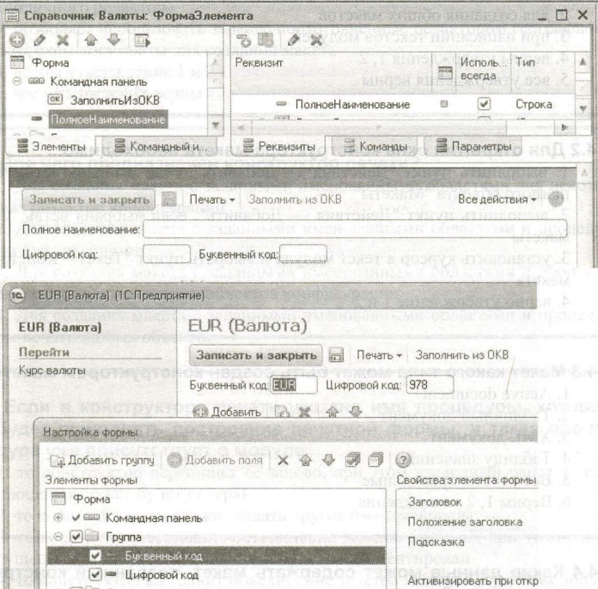
4. | Использовать панель инструментов для размещения элементов заданного типа на форму

Вопрос.68 | Почему элемент "Полное наименование" отсутствует в доступных полях при настройке формы в режиме исполнения, хотя в редакторе управляемой формы он есть?

1. | Ограничена видимость элемента по ролям
2. | Ограничена видимость реквизита формы по ролям
3. | Ограничена видимость реквизита объекта по ролям | На blogspot этот ответ правильный

4.Конструкторы
Вопрос.4 | Какие данные может содержать макет, созданный конструктором макетов?
1. | Текстовый документ
2. | Географическую схему
3. | Дерево значений
4. | Все ответы правильные
5. | Верны 1, 2 утверждения
5. | Выберите верный ответ

Вопрос.5 | При работе с конструктором макета необходимо выполнять загрузку из файла при работе с типами макета:
1. | Табличный документ, Текстовый документ, НТМL-документ
2. | Текстовый документ, Двоичные данные, Active document, Географическая схема
3. | Двоичные данные, Active document, Географическая схема
4. | HTML-документ, Двоичные данные, Active document, Географическая схема

Вопрос.8 | Если в конструкторе печати указано имя процедуры, которая будет выполнять построение печатной формы, и такая процедура уже присутствует в модуле...
1. | то конструктор перепишет ее заново, при этом введенный ранее в тело процедуры текст будет потерян
2. | то конструктор предложит задать другое имя процедуры
3. | то конструктор выполнит объединение текстов модулей, при этом ранее существовавший текст процедуры будет закомментирован
4. | то конструктор выполнит объединение текстов модулей, при этом добавляемый текст процедуры будет закомментирован
5. | конструктор выполнит объединение текстов модулей с вариантом, указанным пользователем

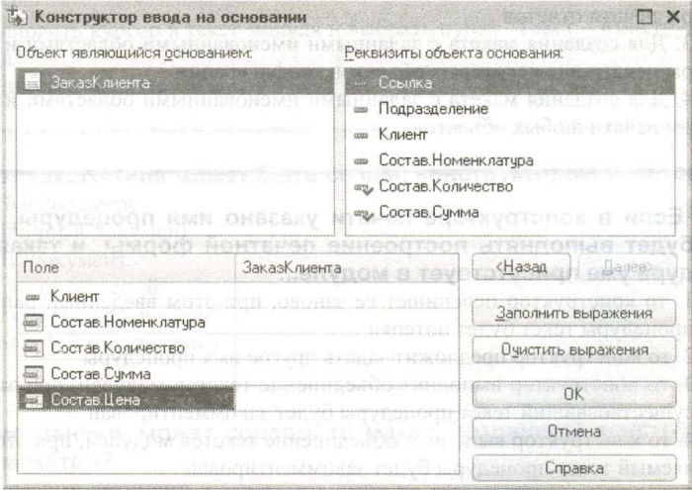
Вопрос.11 | Можно ли формулу заполнения поля "Состав.Цена" задать произвольным выражением?

1. | Да, можно, правильность написания формулы конструктор не проверяет
2. | Нет, нельзя, формулу можно заполнить только значениями, выделенными "галочками" в списке "Реквизиты объекта основания"
3. | Да, можно, но конструктор проверит правильность написания формул согласно списку "Реквизиты объекта основания"
4. | Нет, нельзя, формулу можно заполнить только значениями из списка "Реквизиты объекта основания"

Вопрос.12 | Если процедура с именем "ОбработкаЗаполнения" уже определена в модуле документа, то возможно ли в этом случае использование конструктора ввода основании?
1. | Да, но при этом система попросит подтверждение на полное замещение уже существующей процедуры "ОбработкаЗаполнения" новой процедурой
2. | Нет, сначала надо вручную удалить "старую" обработку заполнения, а только потом вызывать конструктор
3. | Да, но система при этом, безусловно, удалит "старую" обработку заполнения
4. | Да, система закомментирует "старую" обработку заполнения и создаст "новую"

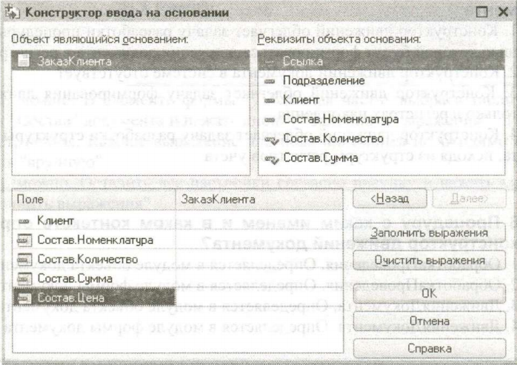
Вопрос.13 | Какое предназначение имеет выделение "галочками" элементов списка "Реквизиты объекта основания"?

1. | Эти реквизиты система предлагает в качестве формулы заполнения реквизита "Состав.Количество" по принципу совпадения типов реквизитов
2. | Эти реквизиты предлагаются для заполнения реквизитов "Состав.Количество", "Состав.Сумма" по принципу совпадения имен
3. | Эти реквизиты предлагаются для заполнения реквизита "Состав.Количество" по кнопке "Заполнить выражения"
4. | Эти реквизиты система впишет в качестве формул заполнения реквизитов "Состав.Количество", "Состав.Сумма" при нажатии кнопки "ОК"

Вопрос.21 | Конструктор форматной строки...
1. | можно вызывать в поле ввода и ячейке табличного документа
2. | можно использовать при написании текстов модулей
3. | можно вызывать в поле выбора, поле списка
4. | верно утверждение 1 и 2

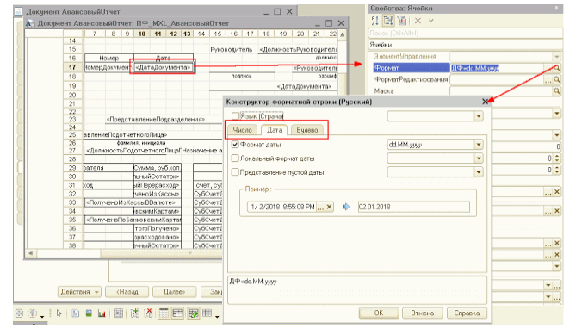
Вопрос.22 | Для открытия окна конструктора форматной строки необходимо...
1. | нажать кнопку выбора в палитре свойств элемента управления формы в свойстве Формат
2. | установить курсор в текст модуля и выбрать пункт "Текст - Конструктор форматной строки"
3. | находясь в палитре свойств элемента управления формы в свойстве Формат, выбрать пункт "Текст - Конструктор форматной строки"
4. | верно утверждение 1 и 2

Вопрос.23 | Форматная строка, сформированная в палитре свойств элемента управления формы при помощи конструктора форматной строки...
1. | может быть изменена вручную
2. | может быть изменена только конструктором форматной строки
3. | недоступна для редактирования
4. | верно утверждение 2 и 3

Вопрос.24 | Каким образом можно задать текст надписей для элементов управления на выбранном языке?
1. | В палитре свойств элемента управления в свойстве Заголовок нажать на кнопку "Кнопка открытия". В появившемся окне "Строки на разных языках" ввести надпись
2. | Сменить язык просмотра конфигурации, а потом ввести надпись в свойстве Заголовок (или Синоним)
3. | Нет правильного ответа
4. | Верны ответы 1 и 2

Вопрос.27 | Количество языков для конструктора строк на разных языках...
1. | предопределено в платформе и неизменно
2. | задается настройками конфигуратора
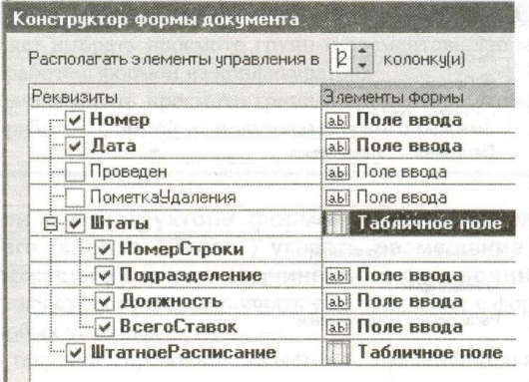
3. | определяется в конфигурации и ограничено набором языков
4. | определяется в конфигурации и может расширяться программно

Вопрос.32 | При построении формы конструктором с показанными на рисунке настройками...

1. | в табличном поле будет только две колонки "Номер Строки" и "Подразделение"
2. | все элементы управления (включая табличные поля) будут расположены на форме в две колонки
3. | поля ввода "Дата" и "Номер" будут расположены в две колонки (то есть на одной линии по горизонтали)
4. | конструктор проигнорирует попытку указать две колонки, поскольку в табличном поле нужно отобразить 4-ре реквизита
5. | конструктор разместит "лишние" колонки табличного поля с положением "в следующей строке"

Вопрос.31 | При создании формы конструктором формы количество размещаемых на форме командных панелей...
1. | не ограничено | По данным blogspot.com для обычных форм не более 2-х панелей, для управляемых одна
2. | не более двух
3. | всегда - две (верхняя и нижняя)
1. | Выберите верный ответ

Вопрос.35 | Конструктор формы списка иерархического справочника при указании размещения дерева...
1. | сразу позволяет выбрать просмотр групп и элементов
2. | не позволяет выбрать просмотр групп и элементов. Это можно сделать позже - при работе с формой из конфигуратора
3. | не позволяет выбрать просмотр групп и элементов. Это можно сделать позже - при работе с формой из пользовательского режима

Вопрос.37 | Можно ли в конструкторе формы документа на втором шаге (кнопка "Далее") указать размещение табличного поля, содержащего данные документа, на основании которого введен данный документ?
1. | Нет, такие действия нужно выполнять уже при работе с формой
2. | Да, при любых условиях
3. | Да, только если данный документ является владельцем только для одного документа
1. | Выберите верный ответ

Вопрос.38 | Можно ли в конструкторе формы документа на втором шаге (кнопка "Далее") указать размещение табличного поля, содержащего данные регистра, для которого данный документ может являться регистратором?
1. | Нет, такие действия выполняются уже при работе с формой
2. | Да, при любых условиях
3. | Да, только если документ может иметь движения только по одному регистру

Вопрос.41 | Использование конструктора запросов позволяет:
1. | Сформировать текст нового запроса
2. | Сформировать программный код, содержащий создание объекта встроенного языка Запрос, текста запроса и получение результата выполнения запроса
3. | Отредактировать текст имеющегося запроса
4. | Верны ответы 1 и 3
5. | Все вышеперечисленное
4. | Выберите верный ответ

Вопрос.42 | Использование конструктора запроса с обработкой результата позволяет:
1. | Сформировать текст нового запроса
2. | Сформировать программный код, содержащий создание объекта встроенного языка Запрос, текста запроса, получение и обработку результата выполнения запроса
3. | Отредактировать текст имеющегося запроса
4. | Верны ответы 1 и 3
5. | Все вышеперечисленное

Вопрос.43 | При сохранении текста запроса, открытого повторно с помощью конструктора запроса, без внесения в этот текст изменений:
1. | Весь первоначальный текст остается без изменений
2. | Из первоначального текста будут удалены только комментарии
3. | В первоначальном тексте комментарии останутся, а будут удалены только конструкции языка запросов построителя отчетов
4. | Из первоначального текста будут удалены и комментарии, и конструкции языка запросов построителя отчетов

Вопрос.45 | Кем может использоваться конструктор запросов? | С помощью специальной обработки
1. | Разработчиками, так как необходимо знание языка запросов
2. | Квалифицированными пользователями без использования конфигуратора
3. | Верно все вышеперечисленное
4. | Нет верного ответа

Вопрос.47 | Для создания в конструкторе запросов вложенного запроса необходимо:
1. | Открыть закладку "Таблицы и поля". В командной панели над деревом "База данных" нажать кнопку "Добавить" или выбрать одноименный пункт контекстного меню
2. | Открыть закладку "Таблицы и поля". В командной панели над деревом "Таблицы" нажать кнопку "Добавить" или выбрать одноименный пункт контекстного меню
3. | Открыть закладку "Таблицы и поля". В командной панели над деревом "Поля" нажать кнопку "Добавить" или выбрать одноименный пункт контекстного меню
4. | В конструкторе запросов создать вложенный запрос нельзя

Вопрос.49 | Для создания в запросе строк, сгруппированных с помощью агрегатных функций, на закладке "Группировка" конструктора запросов обязательно должны быть заполнены:
1. | Только список групповых полей. Указание суммируемых полей не обязательно
2. | Только список суммируемых полей, при этом остальные поля автоматически попадут в секцию СГРУППИРОВАТЬ ПО в тексте запроса
3. | Обязательным является указание как групповых, так и суммируемых полей

Вопрос.51 | В конструкторе ограничений доступа к данным:
1. | Можно использовать только поля объекта, для которого определяется ограничение
2. | Можно использовать только поля объекта, для которого определяется ограничение и поля вложенных таблиц (по отношению к полям объекта)
3. | Любые таблицы, которые в запросе можно связать с полями объекта, для которого определяется ограничение

Вопрос.53 | При определении ограничения доступа в конструкторе ограничений доступа к данным:
1. | Правило ограничения определяется только на закладке "Связи"
2. | Правило ограничения определяется только на закладке "Условия"
3. | Настройки, выполненные на обеих закладках конструктора, участвуют в определении условия на доступ к данным

Вопрос.54 | При определении ограничения доступа в конструкторе ограничений доступа к данным текст условия:
1. | Начинается с ключевого слова "Выбрать"
2. | Начинается только с конструкции "Выбрать Различные"
3. | Начинается только с конструкции "Выбрать Разрешенные"
4. | Ключевое слово "Выбрать" не определяется
5. | Допустимы варианты 1 и 3

Вопрос.56 | Конструктор агрегатов может быть вызван:
1. | По кнопке "Агрегаты" в окне редактирования объекта конфигурации на закладке "Данные"
2. | Через контекстное меню в дереве метаданных "открыть агрегаты"
3. | Через контекстное меню в дереве метаданных "Конструкторы - конструктор агрегатов"
4. | Верные ответы 1 и 2
5. | Верные ответы 1 и 3
6. | Все ответы верны

Вопрос.58 | Для отображения в конструкторе списка оптимальных агрегатов необходимо:
1. | Включить отображение оптимальных агрегатов
2. | Произвести расчет оптимальных агрегатов в конфигураторе
3. | Произвести расчет оптимальных агрегатов в 1С Предприятие
4. | Произвести расчет оптимальных агрегатов в 1С Предприятие и загрузить их в Конфигураторе

Вопрос.61 | Данные для источников в системе компоновки данных могут браться из:
1. | памяти компьютера
2. | внешних источников
3. | базы данных
4. | Верны ответы 1 и 2
5. | Верны все ответы

Вопрос.65 | Конструктор настроек компоновки данных доступен:
1. | Только в конфигураторе
2. | Только в режиме 1С:Предприятие
3. | Доступен и в конфигураторе и 1С:Предприятии

Вопрос.67 | Конструктор макета оформления компоновки данных открывается:
1. | из конструктора макетов при указании типа макета "Макет оформления компоновки данных"
2. | из конструктора настроек компоновки данных
3. | из конструктора схемы компоновки данных
4. | из конструктора запросов

Вопрос.69 | Шаблоны текста определены:
1. | могут задаваться свои шаблоны
2. | на уровне платформы, но могут изменяться
3. | на уровне платформы и не могут изменяться
4. | Верны ответы 1 и 2
5. | Верны все ответы

Вопрос.70 | Шаблоны текста могут использоваться:
1. | в Конфигураторе
2. | в режиме 1С:Предприятие
3. | Верны ответы 1 и 2

5.Технология разработки
Вопрос.2 | При групповой разработке конфигурации...
1. | все разработчики работают в одной информационной базе - хранилище
2. | все разработчики работают в одной информационной базе, синхронизируемой по метаданным с хранилищем
3. | каждый разработчик работает в своей информационной базе данных

Вопрос.3 | Дайте определение понятию "Поддержка"
1. | Состояние конфигурации, при которой каждому объекту назначаются правила обновления
2. | Политика разработчика относительно параметров сопровождения созданных им конфигураций
3. | Действия пользователя по разработке и улучшению прикладных решений

Вопрос.8 | Как восстановить поддержку, если конфигурация снята с поддержки?
1. | Установить её на поддержку уже не возможно
2. | Конфигурацию можно установить на поддержку сравнив, объединив с конфигурацией файла поставки
3. | Достаточно активировать в меню "Поддержка" пункт "Установить на поддержку"

Вопрос.7 | Для добавления нового объекта конфигурации при групповой разработке необходимо:
1. | Захватить корневой узел дерева конфигурации
2. | Захватить корневой узел для данного вида объекта (например "Документы")
3. | Никаких действий предпринимать не нужно, после создания объект автоматически имеет статус захваченного его создателем
4. | Никаких действий предпринимать не нужно, для того, чтобы объект смог получить статус захваченного, он должен быть помещен в хранилище

Вопрос.11 | Если при сравнении, объединении конфигурации с другой из файла, основная пустая, то...
1. | конфигуратор предложит выполнить полную загрузку конфигурации, при отказе будет произведено сравнение
2. | конфигуратор выполнит полную загрузку конфигурации
3. | конфигуратор произведет сравнение

Вопрос.14 | При работе с хранилищем (при групповой разработке) нельзя:
1. | Произвести откат до какой-либо предыдущей версии
2. | Просмотреть свойства, модули и т.п. объекта до его изменения (вариант объекта в предыдущей версии)
3. | Просмотреть всю конфигурацию какой-либо предыдущей версии
4. | Нет правильного ответа

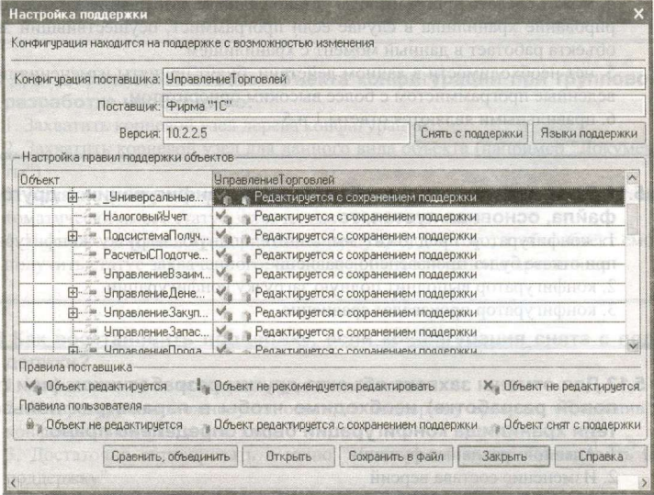
Вопрос.16 | Изменения правил поддержки объектов.

1. | Снятие или установку на поддержку объекта полностью или частично можно произвести в указанном окне
2. | Снятие с поддержки полностью или частично можно произвести в указанном окне, для установки на поддержку объекта с возможностью изменения или с запретом редактирования необходимо перейти в режим сравнения, объединения
3. | Снять с поддержки полностью или частично возможно только в режиме сравнения-объединения с конфигурацией поставщика
4. | нет правильного ответа

Вопрос.17 | Если конфигурация находится на поддержке с возможностью изменения...
1. | обновление можно производить полностью автоматически
2. | файлы доступного обновления будут определены, но в режиме сравнения-объединения необходимо указать правила и порядок обновления изменённых, добавленных элементов
3. | обновление будет доступно, но только с помощью сравнения объединения из файла
4. | обновление конфигурации не доступно

Вопрос.19 | Можно ли назначить соответствие объектам, для которых соответствие не было назначено в режиме сравнения-объединения?
1. | Нельзя
2. | Можно. Через контекстное меню "Установить соответствие объектов" будут выведены объекты, которым не назначено соответствие. Их необходимо выбрать
3. | Можно. Через контекстное меню "Установить соответствие объектов" будут выведены объекты совпадающего вида, которым не назначено соответствие. Их необходимо выбрать
4. | Можно, для этого необходимо мышкой перетащить объект на соответствующий ему

Вопрос.28 | При объединении доступно...
1. | установить режим объединения для каждого объекта | Стого говоря верны все 3 ответа, но 1 - более детальный
2. | установить режим объединения только для групп
3. | только для конфигурации в целом

Вопрос.29 | Какие режимы объединения объектов доступны при объединении конфигураций?
1. | "Взять из загружаемой конфигурации"
2. | "Объединить"
3. | "Заместить"
4. | Верны все указанные ответы
5. | Верны ответы 1 и 2

Вопрос.30 | Что в данном окне определяет параметр "Порядок объектов"?

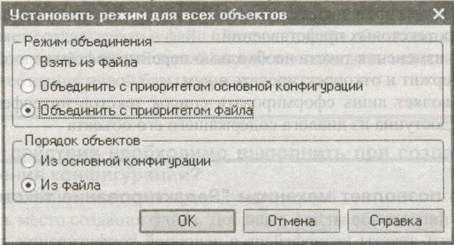
1. | Определяет порядок следования подчиненных объектов в группе из загружаемой конфигурации для тех объектов группы, по которым установлено соответствие, но порядок следования различен
2. | Определяет приоритет объединения, замещения подчиненных объектов
3. | Дополнительный параметр, определяет возможность замещения объекта

Вопрос.31 | Какие действия необходимо выполнить в режиме "Сравнение, объединение с конфигурацией из файла" для того, что бы в результирующем модуле объекта присутствовали строки из обоих исходных модулей?

1. | Объединить с приоритетом основной конфигурации
2. | Объединить с приоритетом файла
3. | Взять из файла
4. | Тексты модулей будут сохранены в любом случае
5. | Верны ответы 1 и 2 | Правильный ответ по данным blogspot

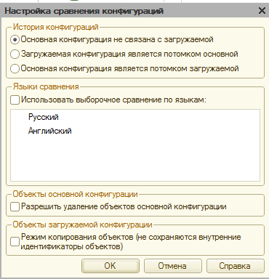
Вопрос.34 | При выполнении сравнения, объединения с конфигурацией из файла, в режиме "Взять из файла"...
1. | удаленный текст модулей в основной конфигурации удалится
2. | изменённый объект будет замещён полностью
3. | конфигурация будет замещена полностью

Вопрос.36 | При сравнении и объединении конфигураций, в которой используются несколько языков...
1. | можно указать выборочное сравнение по языкам
2. | можно указать сравнение только по одному языку
3. | режим сравнения по различным языкам отсутствует

Вопрос.37 | В режиме объединения конфигураций элементы управления форм...
1. | не участвуют в сравнении, объединении
2. | не отображаются в окне сравнения, объединяются по стандартным правилам исходя из приоритета
3. | в любом случае замещаются из загружаемой
4. | нет правильного ответа

Вопрос.39 | Что произойдет с предопределенными данными при объединении конфигурации с приоритетом основной конфигураций?
1. | Данные будут добавлены
2. | Данные не изменятся
3. | Данные будут замещены
4. | Нет правильного ответа | Согласно blogspot.com

Вопрос.40 | Режим объединения конфигураций можно установить...
1. | для каждого объекта
2. | для всей конфигурации
3. | по подсистемам основной конфигурации
4. | по подсистемам загружаемого объекта
5. | верны все указанные ответы
6. | верны ответы 1 и 2

41
44
46
52
55
56

